상품제안서
인사이디 무선 전동 미니 마사지건 | 상품코드: S45610

 |  |  |  |  |  |  | 02-713-8555 | www.synergygift.co.kr
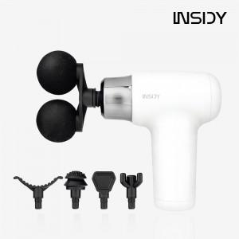  

【상세/제작정보】

【인쇄/포장옵션】 | 스티커 / 포장불가능

【공급단가】 | 수량 | 20~ | 100~ | 300~ | 500~ | 1,000~
*VAT별도 | 단가 | 13,520원 | 12,790원 | 12,160원 | 11,850원 | 11,640원

【상품 URL】 | https://www.synergygift.co.kr:443/src/goods_detail.php?gdno=45610

